Chi tiết địa chất
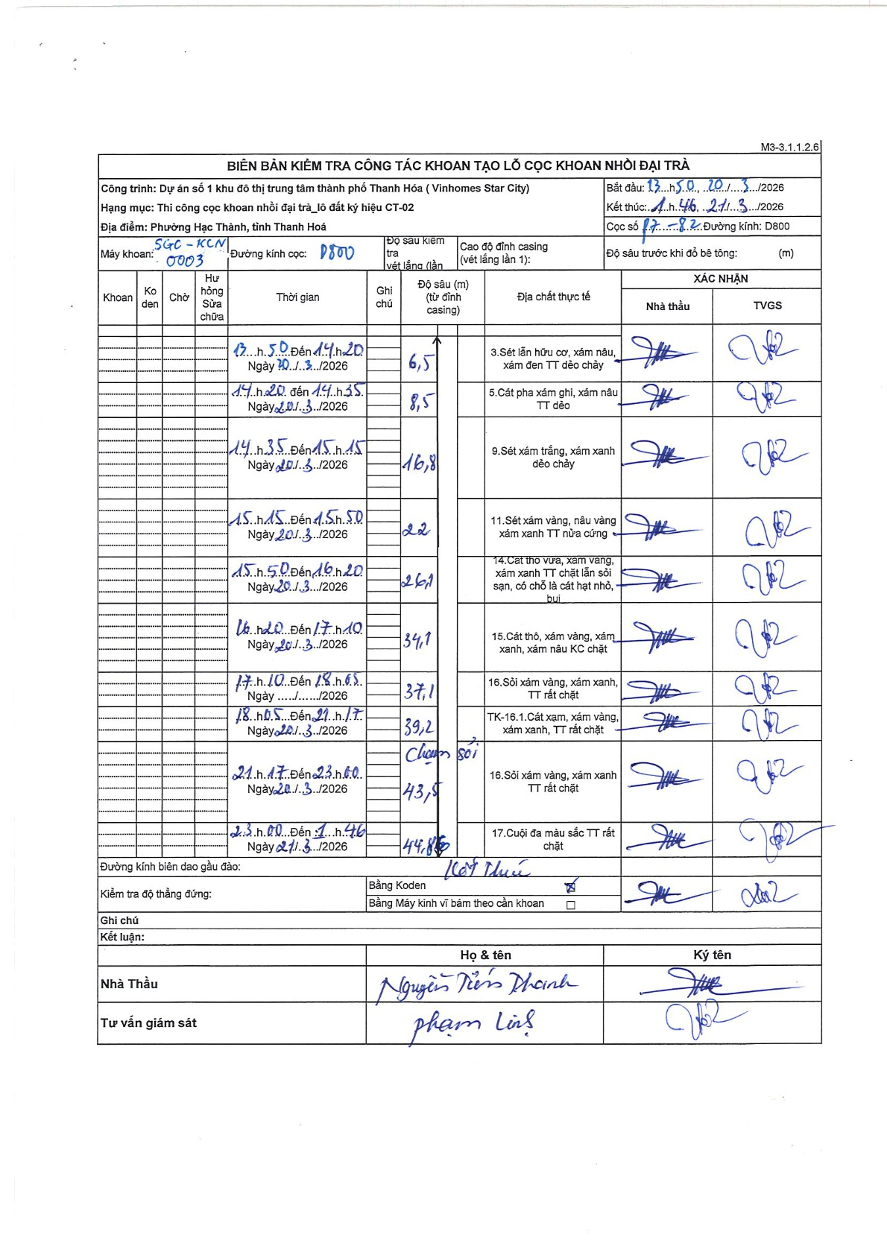
Dự án | Star City Thanh Hóa
Hạng mục | Thi công cọc khoan nhồi, tường vây cho các hạng mục_Lô CT-02
Tên bộ phận | Cọc khoan nhồi đại trà
Số hiệu cọc | P7-82
Tên Máy khoan | SGC-KCN0003
Đường kính | D800
Bắt đầu thi công | 13:50 20/03/2026
Kết thúc thi công | 01:46 21/03/2026

Địa chất TT | Đường kính | Mô tả lớp thiết kế | Từ (h) | Đến (h) | Cao độ từ | Cao độ đến | T.Gian (h) | Dài (m) | V (m/h) | Ghi chú
1 | D800 | Sét lẫn hữu cơ, xám nâu, xám đen TT dẻo chảy | 13:50 20/03/2026 | 14:20 20/03/2026 | -0.71 | -7.21 | 0.5 | 6.5 | 13
2 | D800 | Cát pha xám ghi, xám nâu TT dẻo | 14:20 20/03/2026 | 14:35 20/03/2026 | -7.21 | -9.21 | 0.25 | 2 | 8
3 | D800 | Sét xám trắng, xám xanh dẻo chảy | 14:35 20/03/2026 | 15:15 20/03/2026 | -9.21 | -17.51 | 0.67 | 8.3 | 12.45
4 | D800 | Sét xám vàng, nâu vàng xám xanh TT nửa cứng | 15:15 20/03/2026 | 15:50 20/03/2026 | -17.51 | -22.71 | 0.58 | 5.2 | 8.91
5 | D800 | Cát thô vữa, xám vàng, xám xanh TT chặt lẫn sỏi sạn, có chỗ là cát hạt nhỏ, bụi | 15:50 20/03/2026 | 16:20 20/03/2026 | -22.71 | -26.81 | 0.5 | 4.1 | 8.2
6 | D800 | Cát thô, xám vàng, xám xanh, xám nâu KC chặt | 16:20 20/03/2026 | 17:10 20/03/2026 | -26.81 | -34.81 | 0.83 | 8 | 9.6
7 | D800 | Sỏi xám vàng, xám xanh, TT rất chặt | 17:10 20/03/2026 | 18:05 20/03/2026 | -34.81 | -37.81 | 0.92 | 3 | 3.27
8 | D800 | TK-16.1.Cát xạm, xám vàng, xám xanh, TT rất chặt | 18:05 20/03/2026 | 21:17 21/03/2026 | -37.81 | -39.91 | 3.2 | 2.1 | 0.66
9 | D800 | Sỏi xám vàng, xám xanh TT rất chặt | 21:17 21/03/2026 | 23:60 21/03/2026 | -39.91 | -44.21 | 2.72 | 4.3 | 1.58
10 | D800 | Cuội đa màu sắc TT rất chặt | 23:00 21/03/2026 | 01:46 21/03/2026 | -44.21 | -45.56 | 2.77 | 1.35 | 0.49

ẢNH BIÊN BẢN GỐC

